Não Retorna Valor
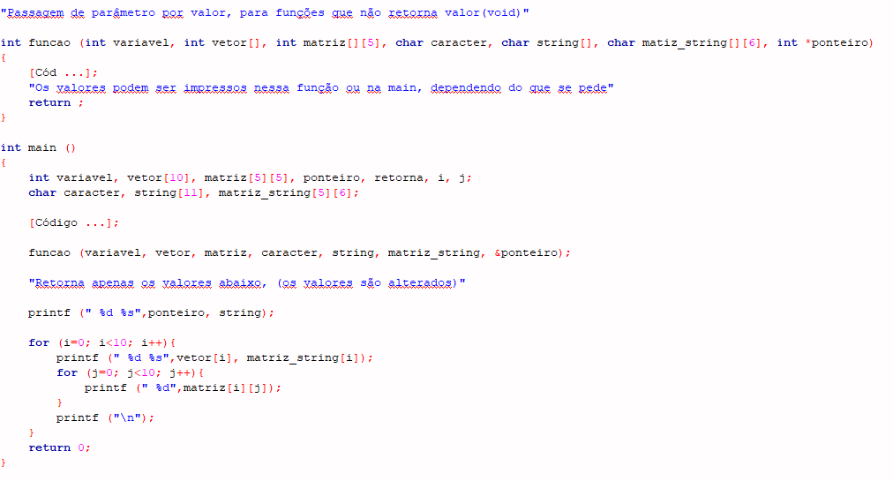

Retorna Valor
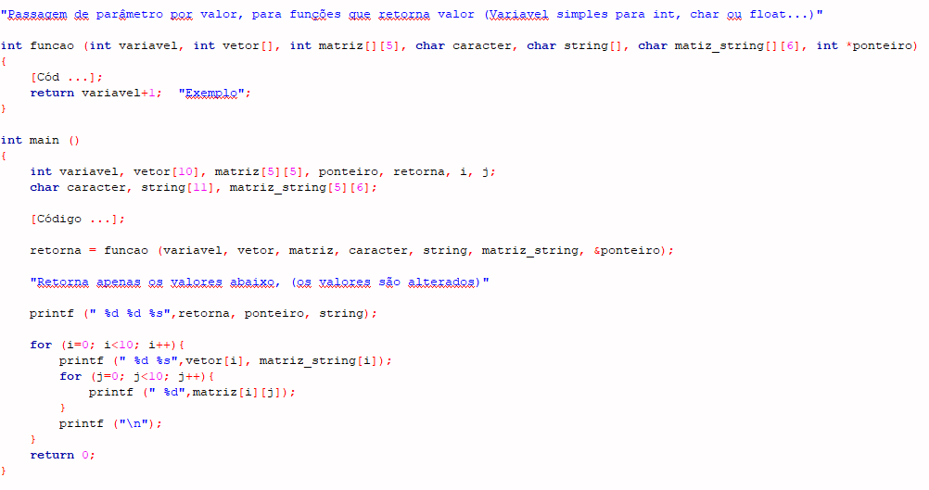

Ponteiro apenas na Main
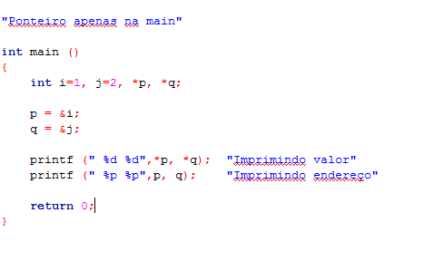

Struct Variavel Simples
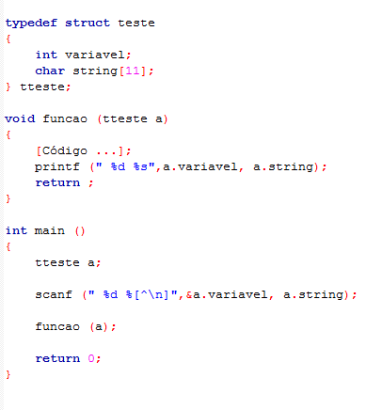
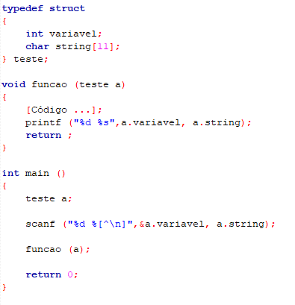

ou

Struct Ponteiro
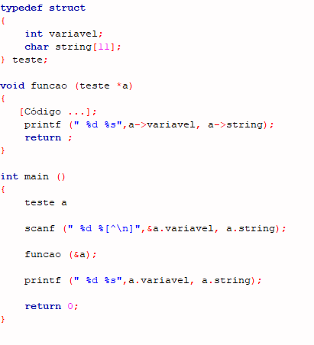

Neste caso apenas a variável "variavel" será um ponteiro, pois a string já é um por ser vetor de caracter

Os valores podem ser impressos na void função ou na main, porém teve a necessidade de um ponteiro será mais óbvio o resultado ser impresso na main, pois o resultado retornará como ponteiro

Struct Vetor
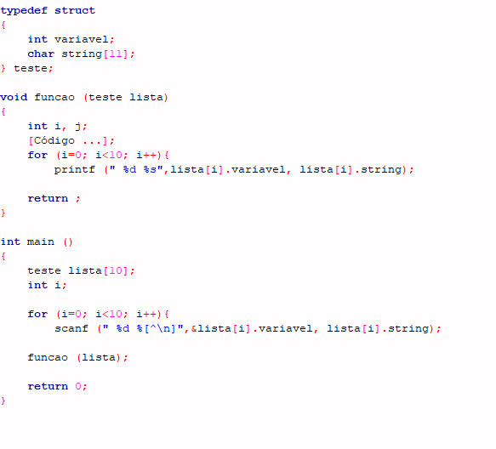

Struct Vetor c_ Vet int_float
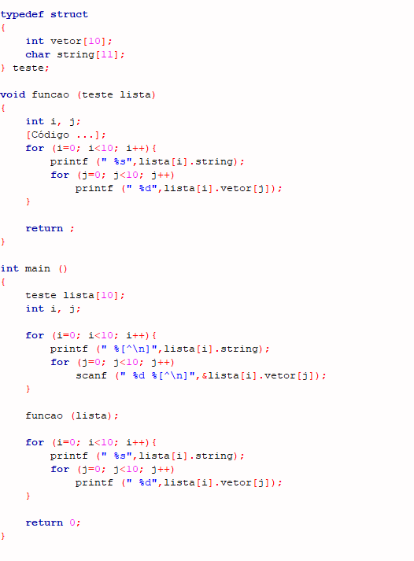

Scanf Tipos
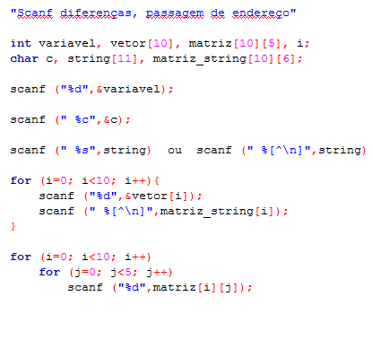

"Sem espaço e com espaço"

